Basis
BABY BASIS |  |  | Menu juli 2026 |  | Feestdag


 |  | 2026-07-01 | 2026-07-02 | 2026-07-03 |  | week 1
 |  | Knolseldersoep - Mix kip rode biet-wortel en appel tarwekorrels | Broccolisoep - Mix vis groentemix aardappelen | Preisoep - Mix lam knolselder aardappelen
2026-07-06 | 2026-07-07 | 2026-07-08 | 2026-07-09 | 2026-07-10 |  | week 2
Wortelsoep - Mix kip rapen aardappelen | Courgettesoep - Mix kalkoen venkel en wortel aardappelen | Seldersoep - Mix vis pompoen rijst | Groentesoep - Mix kalf prinsessenboontjes aardappelen | Tomaatgroentensoep - Mix kalkoen erwten en wortelen aardappelen
2026-07-13 | 2026-07-14 | 2026-07-15 | 2026-07-16 | 2026-07-17 |  | week 3
Seldersoep - Mix vis courgette aardappelen | Broccolisoep - Mix kip witloof en appel aardappelen | Groentesoep - Mix kalkoen broccolimix aardappelen | Tomaatgroentesoep - Mix rund pompoen Rijst | Preisoep - Mix vis wortel aardappelen
2026-07-20 | 2026-07-21 | 2026-07-22 | 2026-07-23 | 2026-07-24 |  | week 4
Courgettesoep - Mix kalkoen snijbonen aardappelen | Wortelsoep - Mix kip bloemkool aardappelen | Tomaatpompoensoep - Mix vis aubergine-wortel aardappelen | Bloemkoolsoep - Mix lam brunoise aardappelen | Knolseldersoep - Mix kalkoen courgette tarwekorrels
2026-07-27 | 2026-07-28 | 2026-07-29 | 2026-07-30 | 2026-07-31 |  | week 5
Preisoep - Mix kip venkel zoete aardappel aardappelen | Tomaatgroentesoep - Mix vis peterseliewortel aardappelen | Wortelsoep - Mix kalf bloemkool aardappelen | Knolseldersoep - Mix kikkererwten groentemix aardappelen | Courgettesoep - Mix vis rapen aardappelen | 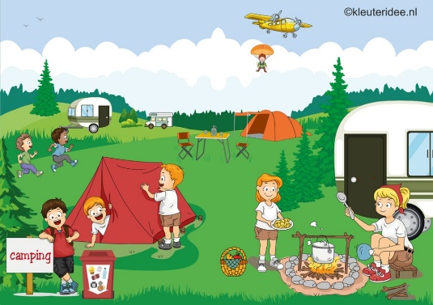

Menu onder voorbehoud van wijzigingen
Allergenen te vinden op de allergenen menu

